P. 1 Y 2
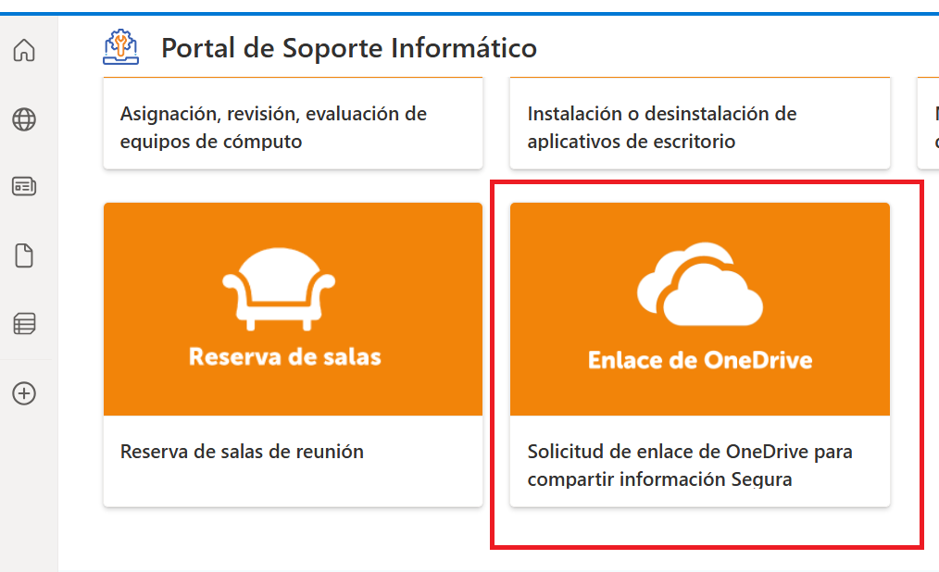
PUNTO 1

1. CARTA DE INICIO
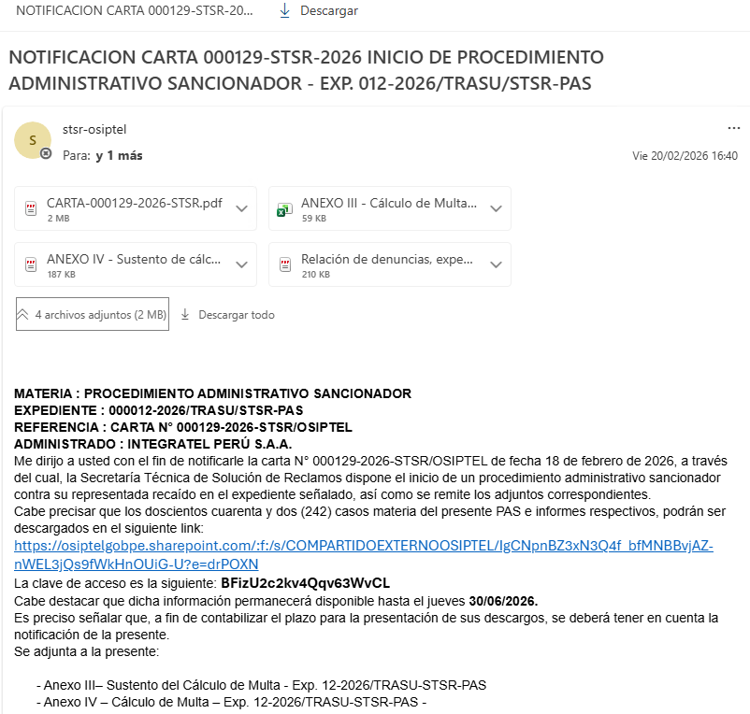

PUNTO 2

 | INFORME FINAL DE INSTRUCCIÓN

 | RESOLUCIÓN TRASU

P. 3 Y 4
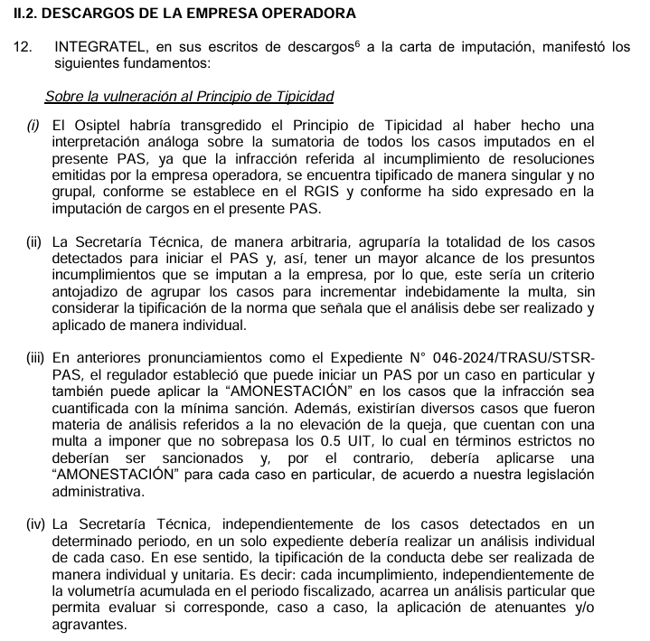
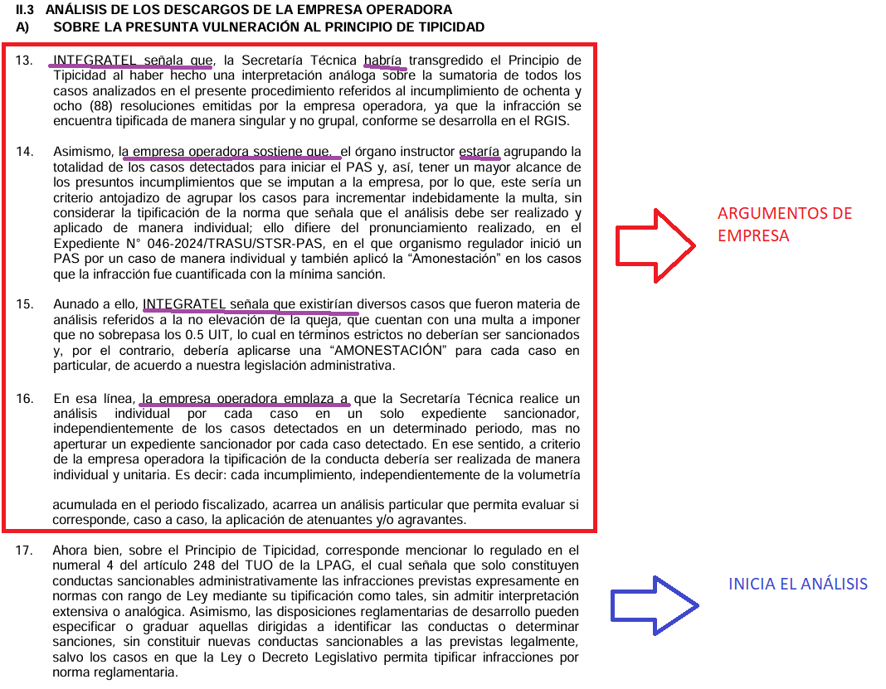
PUNTOS 3 Y 4

P. 5
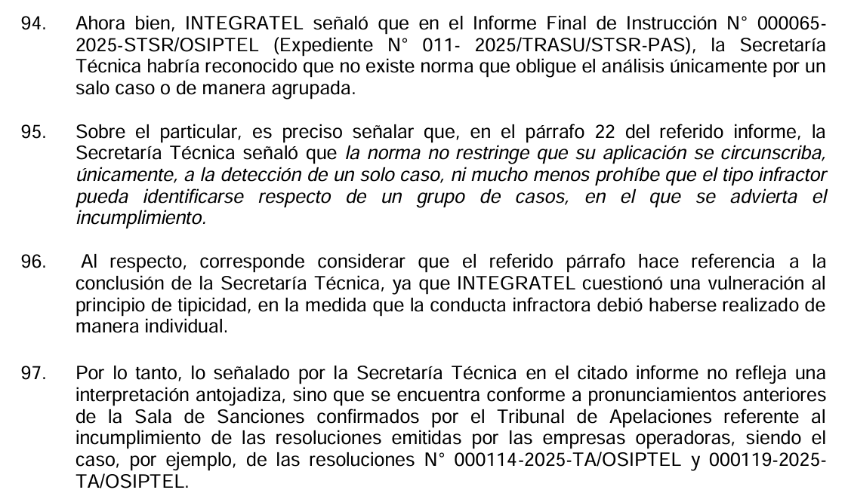
CUESTIONAMIENTO ESPECÍFICO

P. 6 Y 7
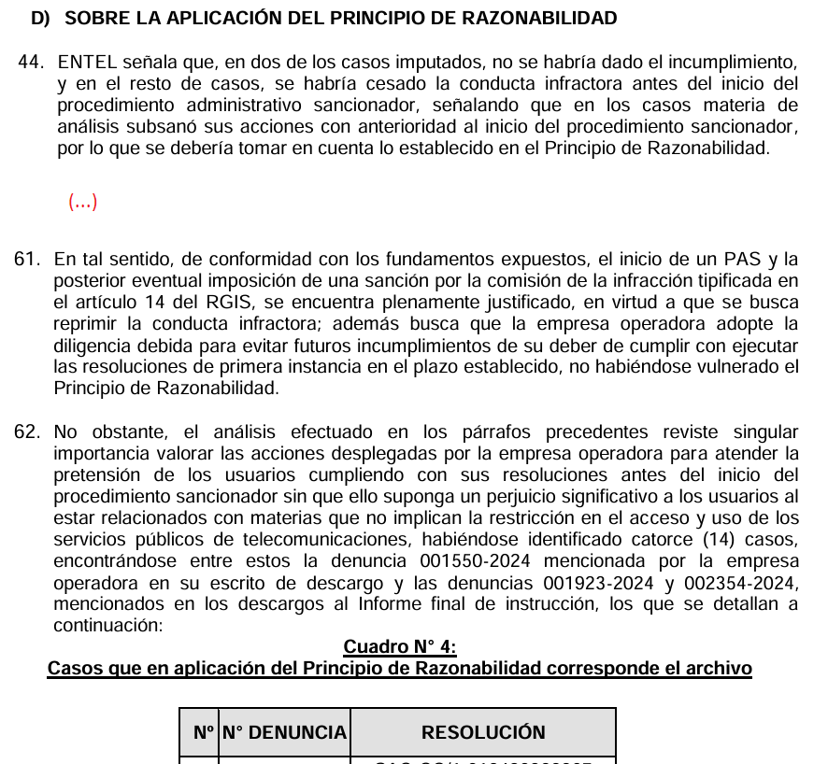
EXP. 8-2025

IMPUTACIÓN DE CARGOS

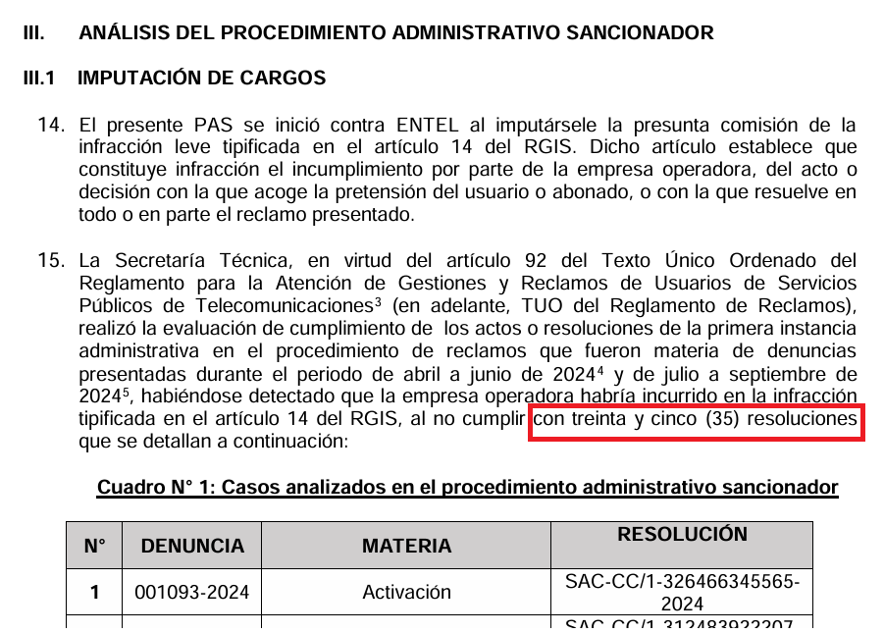

ANÁLISIS DE CUMPLIMIENTO
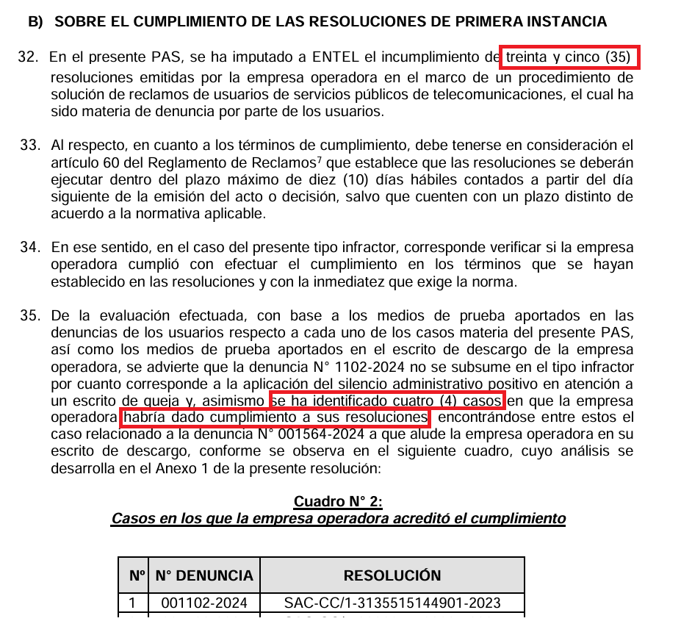
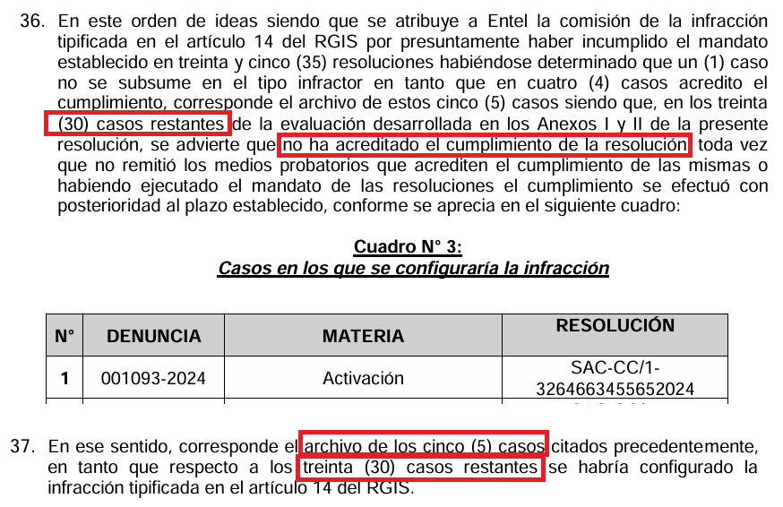

 | ANÁLISIS POR RAZONABILIDAD

P. 11
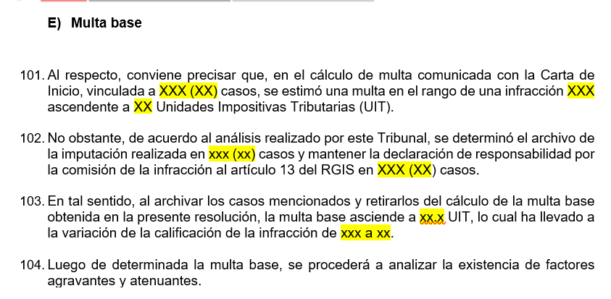

P. 12
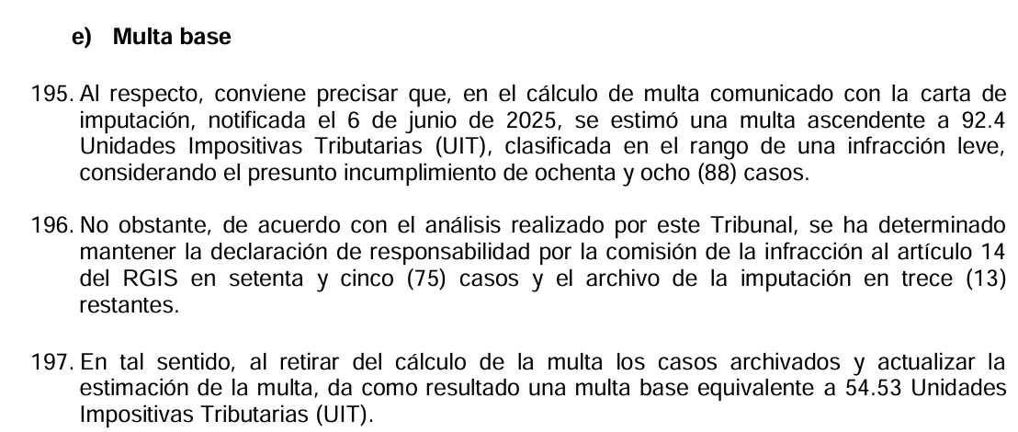

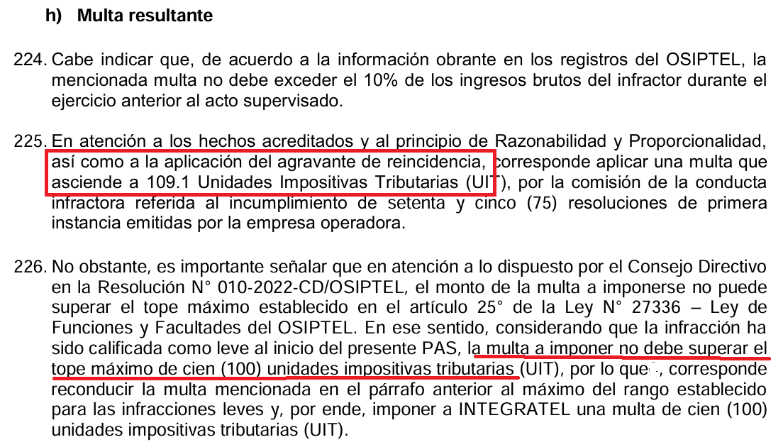

APLICACIÓN DE TOPE DE MULTA 143. En atención a los hechos acreditados y a los principios de Razonabilidad y Proporcionalidad, corresponde imponer una multa base equivalente a XXXX y XX/100 (XX.XX) Unidades Impositivas Tributarias (UIT) y complementariamente, en aplicación del agravante de reincidencia, correspondía incrementar la multa a XXX y XX/100 (XX.XX) Unidades Impositivas Tributarias UIT. 144. No obstante, es importante señalar que en atención a lo dispuesto por el Consejo Directivo en la Resolución N° 010-2022-CD/OSIPTEL, el monto de la multa a imponerse no puede superar el tope máximo establecido en el artículo 25° de la Ley N° 27336 – Ley de Funciones y Facultades del OSIPTEL. En ese sentido, considerando que la infracción ha sido calificada como leve/grave/muy grave, por lo que la multa a imponer no debe superar el tope máximo de xxxx (xxxx) unidades impositivas tributarias (UIT). Por lo tanto, corresponde reconducir la multa mencionada en el párrafo anterior al máximo del rango establecido para las infracciones leve/grave/muy grave y, por ende, imponer a la empresa operadora una multa de xxx (xxx) unidades impositivas tributarias (UIT).

P.13
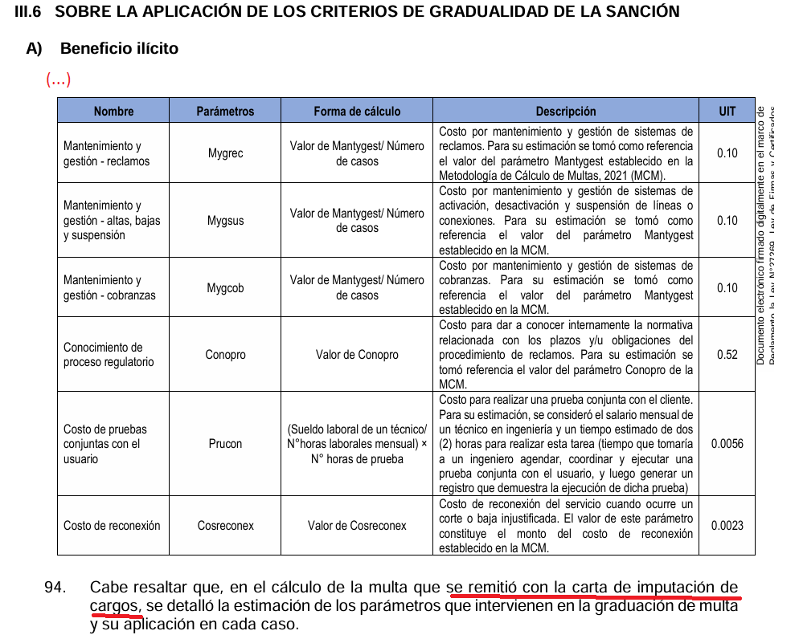
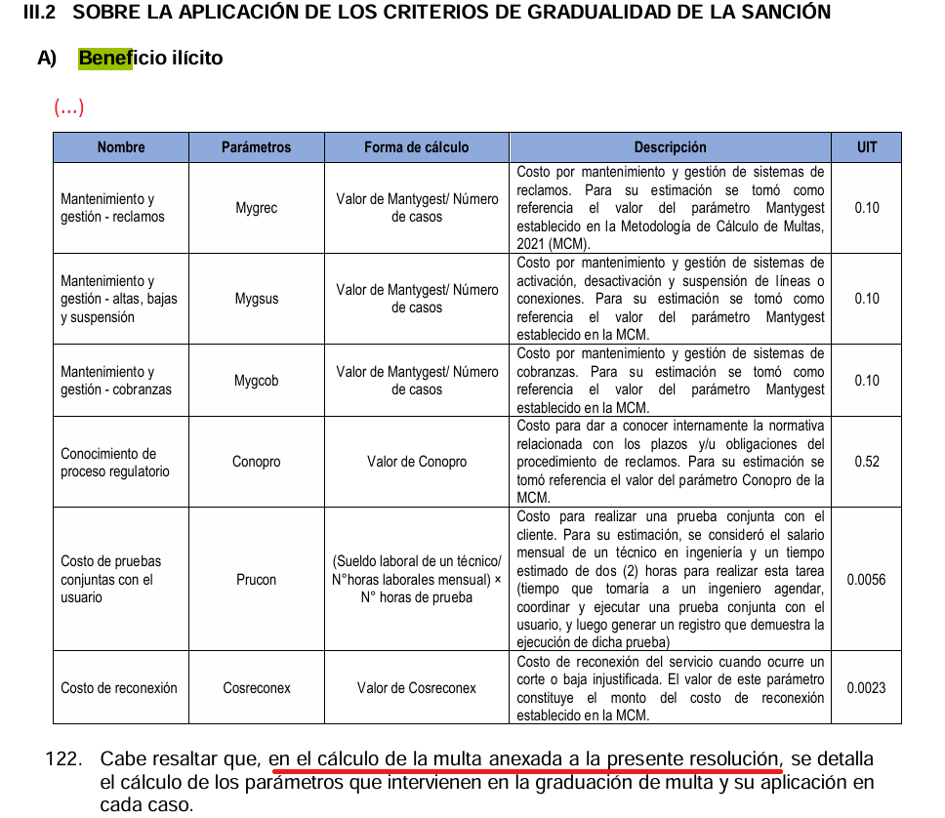
INFORME FINAL DE INSTRUCCIÓN | RESOLUCIÓN TRASU

P. 14 Y 15
ERROR ESTRUCTURA |  |  |  | ERROR ESTRUCTURA

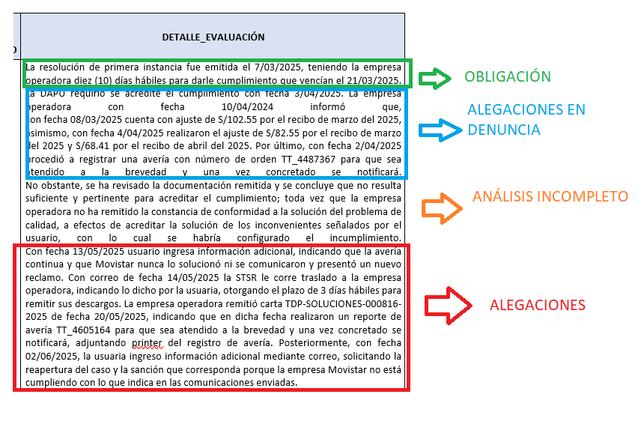
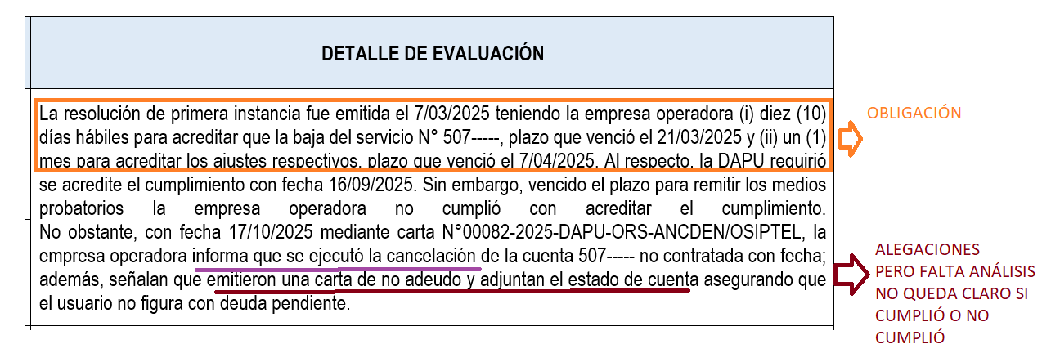

ERROR

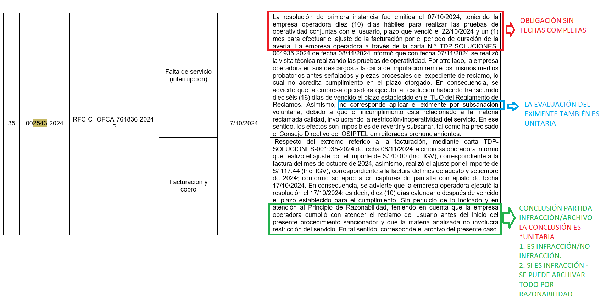

 | ESTRUCTURA RECOMENDADA

 | Falta de servicio Facturación | La resolución del TRASU fue notificada el 12/09/2024, teniendo la empresa operadora diez (10) días hábiles para realizar las pruebas de operatividad conjuntas con el usuario, plazo que venció el 26/09/2024 y un (1) mes para efectuar el ajuste de S/ 120.00 por el recibo de julio de 2024, plazo que venció el 12/10/2024. | Obligación
 |  | En el trámite de la denuncia, la empresa operadora informó al Trasu que procedió a realizar el ajuste de S/130.00 y que, con fecha 07/11/2024, se realizó la visita técnica para realizar pruebas de operatividad, dejando el servicio operativo. Asimismo, en el trámite del PAS, la empresa operadora adjunta 3 Notas de crédito y un audio, según el cual, el usuario se negó a realizar las pruebas. | Alegatos de la empresa
 |  | Ahora bien, respecto a la facturación se advierten Notas de crédito de fechas 10/10/2024, 11/10/2024 y 12/10/2024 correspondientes al recibo de julio de 2024, las cuales sumadas, totalizan el importe ordenado. Por ello, se verifica que la empresa operadora ejecutó lo ordenado en este extremo. Respecto a la falta de servicio, se advierte que la empresa operadora no ha remitido el informe de operatividad del servicio, por lo que no acredita la realización de las pruebas. Por otro lado, de la reproducción del audio de fecha 2/11/2024 se verifica que el usuario indicó que los problemas de calidad fueron solucionados, por lo que no era necesaria la realización de las pruebas. Por tanto, la empresa operadora acredita que brindó solución al servicio el 2/11/2024, en consecuencia ejecutó este extremo de la resolución fuera del plazo. | Análisis por extremos
 |  | Por tanto, considerando que cumplió la resolución de manera parcial, al atender el extremo de falta de servicio fuera del plazo, se ha configurado la infracción. | Conclusión de infracción UNITARIA
 |  | Además, el extremo de la resolución que no fue cumplido corresponde a la materia de falta de servicio, por lo que implicó la restricción del servicio. Por lo anterior, los efectos generados por la demora en el cumplimiento no pueden ser revertidos ni subsanados y en consencuencia no es posible la aplicación del eximente de subsanación voluntaria. | Eximente UNITARIA

P. 16-17
PUNTO 16

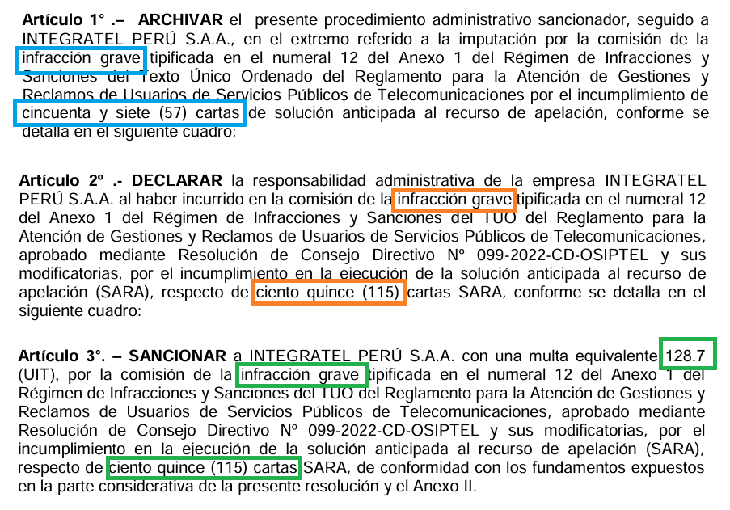

PUNTO 17

CASOS PROVENIENTES DE DENUNCIAS -ART. 14 RGIS



CASOS PROVENIENTES DE EXPEDIENTES Y DENUNCIAS - ART. 13 RGIS

MATERIAS QUE IMPLICAN AJUSTES O DEVOLUCIONES - NO CUMPLIÓ SOLO EL AJUSTE

1. EN RESOLUCIÓN

DENUNCIA | EXPEDIENTE | MATERIA | FECHA DE NOTIFICACIÓN | DETALLE
0022-2026 | 001-2026/TRASU/ST-RQJ | Falta de Servicio (Ajuste o devolución) | 2026-01-02 | La resolución del TRASU…

2. EN CÁLCULO DE MULTA

MATERIA/MANDATO
Ajuste o devolución

